107
 |  |  | 行財政・議会 107

土地・
気象・
人口
国勢調査
経済
センサス
商業統計
調査
工業統計
調査
農 業
行財政
・議会
区施設
利用状況
・区民相談
福祉・
教育・
社会保障
衛生・
環境
土木施設
・みどり
区民の
くらし
関連
警察・
消防・
防災
特別区勢
一覧
練馬区勢
図表

８ |  | 行財政・議会

 | 予算額、決算額、選挙別投票・開票状況、情報公開、職員数など

109
 |  |  |  |  |  |  |  |  |  |  |  |  |  |  | 行財政・議会 109

表53 予算額(当初)

 |  |  |  |  |  | 一般会計 |  | 特別会計
年度 |  |  |  |  |  |  |  | 国民健康 |  | 介護保険 会計 |  | 後期高齢者 医療会計 |  | 老人医療 会計 |  | 用地会計 |  | 公共 |  | 学校給食 会計
 |  |  |  |  |  |  |  | 保険事業 |  |  |  |  |  |  |  |  |  | 駐車場
 |  |  |  |  |  |  |  | 会計 |  |  |  |  |  |  |  |  |  | 会計
 |  |  |  |  |  |  | 千円 |  | 千円 |  | 千円 |  | 千円 |  | 千円 |  | 千円 |  | 千円 |  | 千円
平成 |  | 20 |  | 年度 |  | 210,884,703 |  | 68,094,327 |  | 32,870,272 |  | 10,054,426 |  | 5,062,610 |  | 86,250 |  | 518,840 |  | 221,877
 |  | 21 |  |  |  | 214,338,607 |  | 72,704,868 |  | 33,773,731 |  | 11,216,494 |  | 68,646 |  | － |  | 507,268 |  | 215,441
 |  | 22 |  |  |  | 223,149,930 |  | 70,900,625 |  | 34,986,083 |  | 12,496,376 |  | 59,107 |  | － |  | 524,602 |  | 140,458
 |  | 23 |  |  |  | 232,417,930 |  | 69,139,387 |  | 39,077,808 |  | 12,173,125 |  | － |  | － |  | 526,031 |  | 1
 |  | 24 |  |  |  | 227,563,843 |  | 71,561,372 |  | 39,753,215 |  | 13,693,702 |  | － |  | － |  | 521,564 |  | －

 |  | 25 |  |  |  | 231,850,503 |  | 72,355,168 |  | 42,353,325 |  | 13,916,445 |  | － |  | － |  | 527,437 |  | －
 |  | 26 |  |  |  | 239,130,792 |  | 71,842,603 |  | 47,110,594 |  | 14,954,433 |  | － |  | － |  | 520,268 |  | －
 |  | 27 |  |  |  | 244,597,182 |  | 82,263,886 |  | 50,276,817 |  | 14,964,283 |  | － |  | － |  | 528,468 |  | －
 |  | 28 |  |  |  | 259,967,555 |  | 81,921,299 |  | 51,147,639 |  | 15,693,781 |  | － |  | － |  | 551,653 |  | －
 |  | 29 |  |  |  | 251,477,234 |  | 81,587,588 |  | 52,284,847 |  | 15,723,245 |  | － |  | － |  | 557,762 |  | －

 | 注 | ： | (1) |  | 用地会計は平成21年度以降、予算計上されていない。
 |  |  | (2) |  | 老人医療会計は平成22年度、学校給食会計は平成23年度をもって廃止された。
資料 |  | ： | 企画部財政課

図18 予算額(当初)の推移【表53関連】

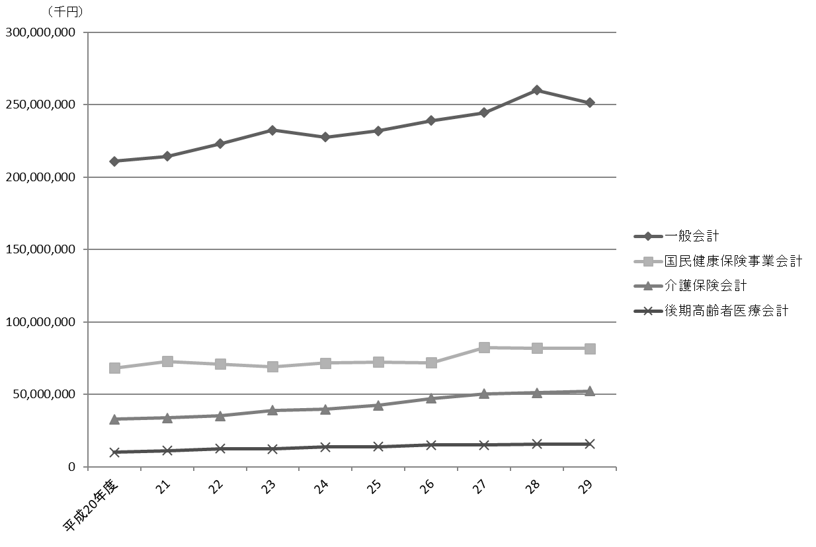

注 |  | ： | 特別会計は、一定以上の規模のもののみグラフに表示した。

110
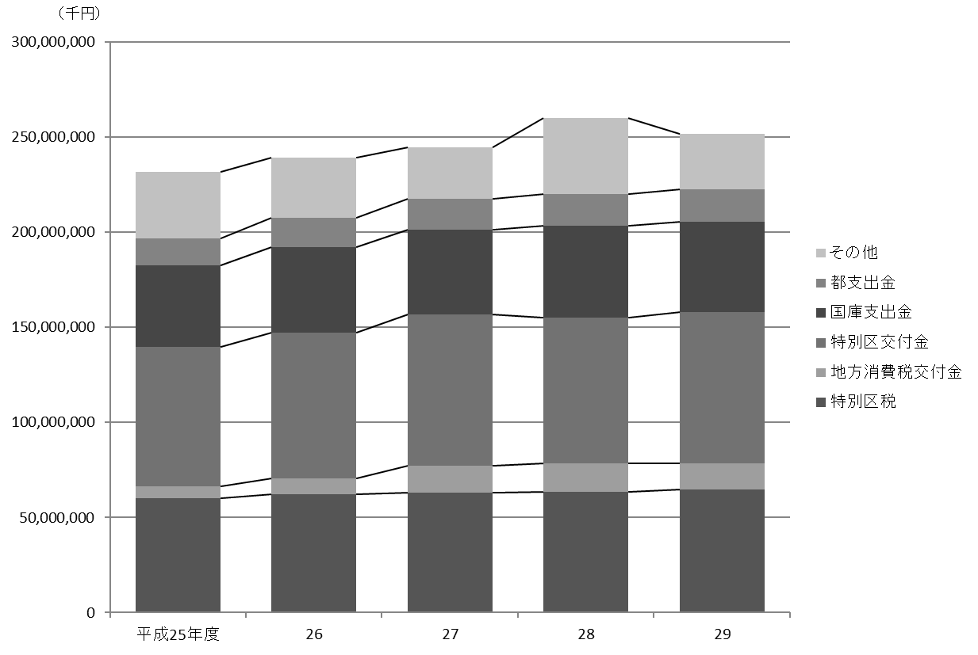
110 行財政・議会

 | 表54 一般会計当初予算額
 | (1) 歳入

 | 科目 |  |  |  | 平成25年度 |  | 平成26年度 |  | 平成27年度 |  | 平成28年度 |  | 平成29年度
 |  |  |  |  |  | 構成比 |  | 構成比 |  | 構成比 |  | 構成比 |  | 構成比
 |  |  |  |  | 千円 | ％ | 千円 | ％ | 千円 | ％ | 千円 | ％ | 千円 | ％
 |  | 総額 |  |  | 231,850,503 |  | 239,130,792 |  | 244,597,182 |  | 259,967,555 |  | 251,477,234

 |  | 特 別 区 税 |  |  | 60,030,811 | 25.9 | 62,023,946 | 25.9 | 63,165,050 | 25.8 | 63,620,441 | 24.5 | 64,529,773 | 25.7
 |  | 地方譲与税 |  |  | 1,115,000 | 0.5 | 1,018,000 | 0.4 | 941,000 | 0.4 | 954,000 | 0.4 | 954,000 | 0.4
 |  | 利子割交付金 |  |  | 755,000 | 0.3 | 910,000 | 0.4 | 874,000 | 0.4 | 1,000,000 | 0.4 | 185,000 | 0.1
 |  | 配当割交付金 |  |  | 320,000 | 0.1 | 720,000 | 0.3 | 983,000 | 0.4 | 1,383,000 | 0.5 | 1,100,000 | 0.4
 |  | 株式等譲渡所得割交付金 |  |  | 82,500 | 0.0 | 300,000 | 0.1 | 335,000 | 0.1 | 1,000,000 | 0.4 | 700,000 | 0.3
 |  | 地方消費税交付金 |  |  | 6,450,000 | 2.8 | 8,604,000 | 3.6 | 13,966,000 | 5.7 | 15,013,000 | 5.8 | 13,970,000 | 5.6
 |  | 自動車取得税交付金 |  |  | 630,800 | 0.3 | 360,000 | 0.2 | 300,000 | 0.1 | 400,000 | 0.2 | 400,000 | 0.2
 |  | 地方特例交付金 |  |  | 420,000 | 0.2 | 390,000 | 0.2 | 332,000 | 0.1 | 348,000 | 0.1 | 368,000 | 0.1
 |  | 特別区交付金 |  |  | 73,159,588 | 31.6 | 76,346,291 | 31.9 | 79,439,339 | 32.5 | 76,555,032 | 29.4 | 79,336,415 | 31.5
 |  | 交通安全対策特別交付金 |  |  | 90,000 | 0.0 | 88,800 | 0.0 | 72,000 | 0.0 | 72,000 | 0.0 | 68,000 | 0.0
 |  | 分担金及び負担金 |  |  | 1,870,792 | 0.8 | 2,124,176 | 0.9 | 1,163,718 | 0.5 | 1,410,834 | 0.5 | 1,564,136 | 0.6
 |  | 使用料及び手数料 |  |  | 3,533,973 | 1.5 | 3,514,396 | 1.5 | 4,759,893 | 1.9 | 4,835,802 | 1.9 | 5,180,335 | 2.1
 |  | 国庫支出金 |  |  | 42,883,171 | 18.5 | 45,197,501 | 18.9 | 44,684,801 | 18.3 | 47,970,501 | 18.5 | 47,605,704 | 18.9
 |  | 都 支 出 金 |  |  | 14,048,641 | 6.1 | 15,196,242 | 6.4 | 16,221,306 | 6.6 | 16,909,017 | 6.5 | 17,138,116 | 6.8
 |  | 財 産 収 入 |  |  | 319,721 | 0.1 | 351,407 | 0.1 | 327,500 | 0.1 | 303,818 | 0.1 | 622,512 | 0.2
 |  | 寄 付 金 |  |  | 6,001 | 0.0 | 6,001 | 0.0 | 6,001 | 0.0 | 22,001 | 0.0 | 6,001 | 0.0
 |  | 繰 入 金 |  |  | 10,728,371 | 4.6 | 7,327,241 | 3.1 | 6,638,728 | 2.7 | 10,551,833 | 4.1 | 6,296,639 | 2.5
 |  | 繰 越 金 |  |  | 2,000,000 | 0.9 | 2,000,000 | 0.8 | 2,000,000 | 0.8 | 2,000,000 | 0.8 | 2,000,000 | 0.8
 |  | 諸 収 入 |  |  | 4,790,134 | 2.1 | 5,134,791 | 2.1 | 4,393,846 | 1.8 | 7,501,276 | 2.9 | 4,186,603 | 1.7
 |  | 特 別 区 債 |  |  | 8,616,000 | 3.7 | 7,518,000 | 3.1 | 3,994,000 | 1.6 | 8,117,000 | 3.1 | 5,266,000 | 2.1

 | 資料 |  | ： | 企画部財政課

 | 図19 一般会計当初予算額の推移(歳入)【表54関連】

111
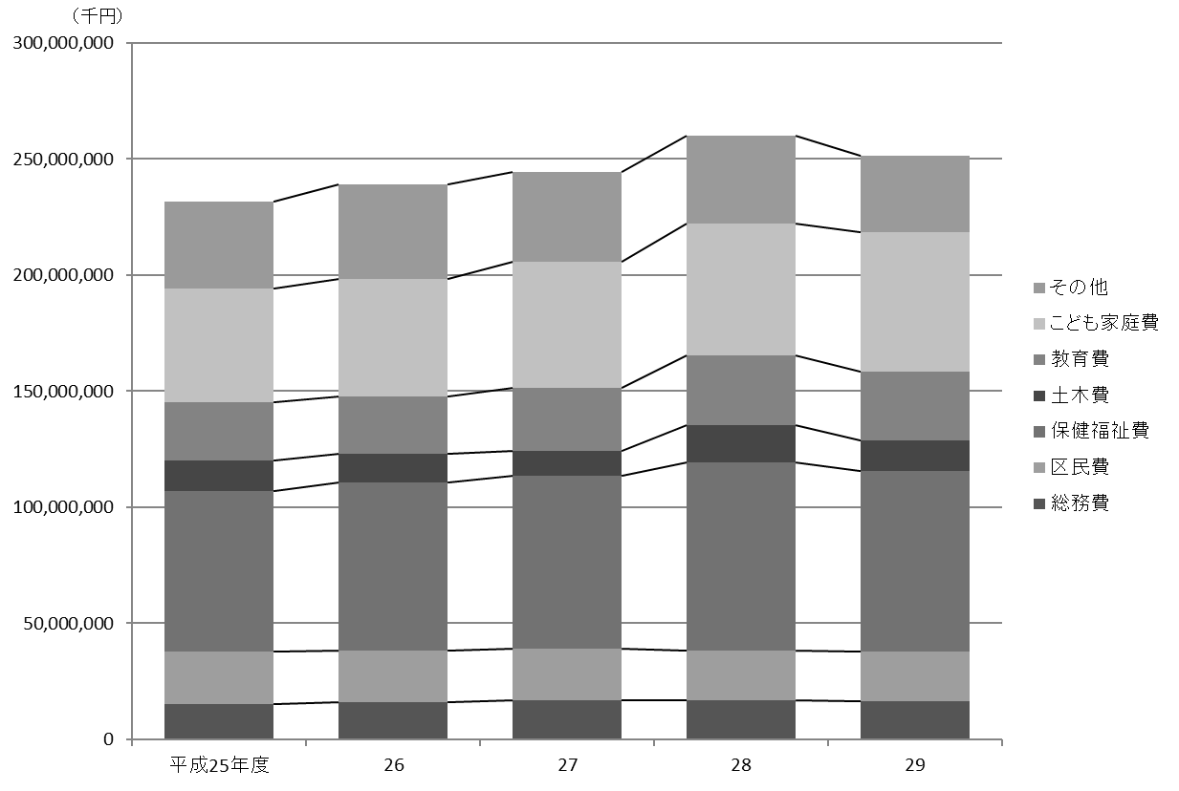
 |  |  |  |  |  |  |  |  |  |  |  | 行財政・議会 111

(2) 歳出

科目 |  |  |  | 平成25年度 |  | 平成26年度 |  | 平成27年度 |  | 平成28年度 |  | 平成29年度
 |  |  |  |  | 構成比 |  | 構成比 |  | 構成比 |  | 構成比 |  | 構成比
 |  |  |  | 千円 | ％ | 千円 | ％ | 千円 | ％ | 千円 | ％ | 千円 | ％
 | 総額 |  |  | 231,850,503 |  | 239,130,792 |  | 244,597,182 |  | 259,967,555 |  | 251,477,234

 | 議会費 |  |  | 1,124,449 | 0.5 | 1,093,625 | 0.5 | 1,158,799 | 0.5 | 1,066,500 | 0.4 | 1,060,901 | 0.4
 | 総務費 |  |  | 15,218,556 | 6.6 | 15,828,306 | 6.6 | 16,806,602 | 6.9 | 16,695,674 | 6.4 | 16,464,030 | 6.5
 | 区民費 |  |  | 22,529,114 | 9.7 | 22,281,322 | 9.3 | 22,233,769 | 9.1 | 21,407,235 | 8.2 | 21,459,371 | 8.5
 | 産業経済費 |  |  | 3,685,082 | 1.6 | 2,667,741 | 1.1 | 2,285,086 | 0.9 | 2,349,298 | 0.9 | 2,478,665 | 1.0
 | 地域文化費 |  |  | 5,815,343 | 2.5 | 6,024,186 | 2.5 | 6,581,628 | 2.7 | 7,396,874 | 2.8 | 6,473,662 | 2.6
 | 保健福祉費 |  |  | 69,231,464 | 29.9 | 72,599,720 | 30.4 | 74,415,618 | 30.4 | 81,326,523 | 31.3 | 77,722,075 | 30.9
 | 環境費 |  |  | 11,736,104 | 5.1 | 11,836,846 | 4.9 | 11,625,137 | 4.8 | 12,371,874 | 4.8 | 11,492,923 | 4.6
 | 都市整備費 |  |  | 5,842,052 | 2.5 | 9,857,228 | 4.1 | 5,985,586 | 2.4 | 6,645,862 | 2.6 | 4,850,152 | 1.9
 | 土木費 |  |  | 13,224,682 | 5.7 | 12,334,759 | 5.2 | 10,794,603 | 4.4 | 15,830,744 | 6.1 | 13,195,429 | 5.2
 | 教育費 |  |  | 25,117,911 | 10.8 | 24,698,027 | 10.3 | 27,238,108 | 11.1 | 30,020,008 | 11.5 | 29,719,088 | 11.8
 | こども家庭費 |  |  | 48,838,975 | 21.1 | 50,575,851 | 21.1 | 54,309,663 | 22.2 | 57,109,033 | 22.0 | 59,881,694 | 23.8
 | 公債費 |  |  | 7,869,072 | 3.4 | 6,000,516 | 2.5 | 8,664,291 | 3.5 | 3,958,490 | 1.5 | 3,877,477 | 1.5
 | 諸支出金 |  |  | 1,517,699 | 0.7 | 3,232,665 | 1.4 | 2,398,292 | 1.0 | 3,689,440 | 1.4 | 2,701,767 | 1.1
 | 予備費 |  |  | 100,000 | 0.0 | 100,000 | 0.0 | 100,000 | 0.0 | 100,000 | 0.0 | 100,000 | 0.0

資料 |  | ： | 企画部財政課

図20 一般会計当初予算額の推移(歳出)【表54関連】

114
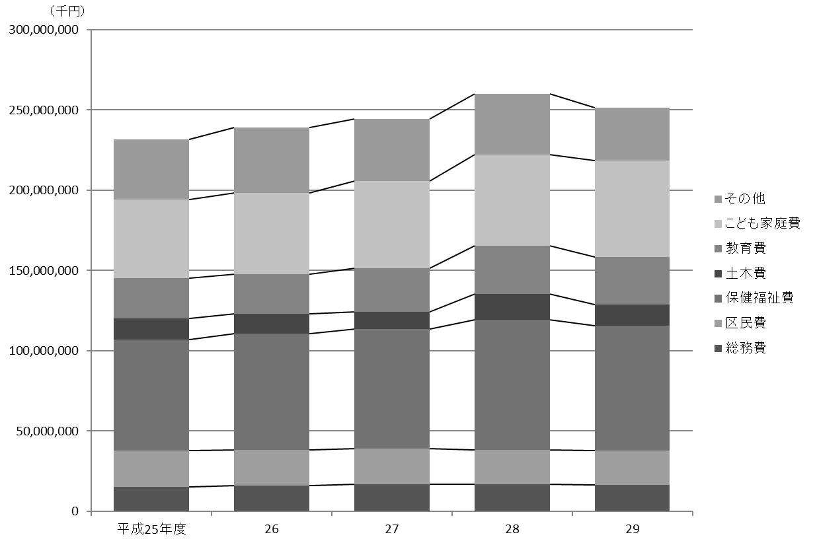
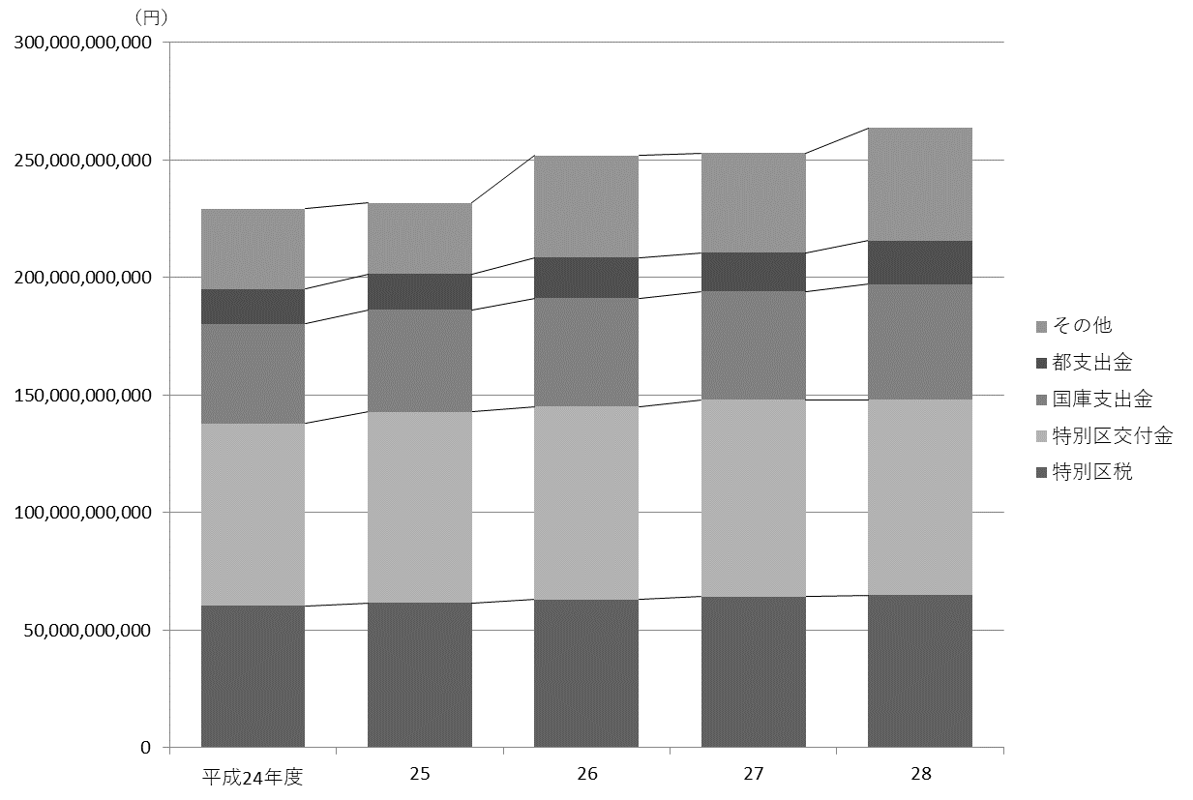
114 行財政・議会

 | 表56 一般会計決算額
 | (1) 歳入

 | 科目 |  |  |  | 平成26年度 |  | 平成27年度 |  | 平成28年度
 |  |  |  |  | 収入済額 | 収入率 | 収入済額 | 収入率 | 収入済額 | 収入率
 |  |  |  |  | 円 | ％ | 円 | ％ | 円 | ％
 |  | 総額 |  |  | 251,913,992,461 | 99.0 | 252,995,511,716 | 99.4 | 263,697,190,760 | 99.2

 |  | 特 別 区 税 |  |  | 62,985,595,888 | 100.5 | 64,231,682,670 | 100.7 | 64,892,591,319 | 101.2
 |  | 地方譲与税 |  |  | 963,988,017 | 99.1 | 1,009,696,018 | 99.9 | 999,470,004 | 99.1
 |  | 利子割交付金 |  |  | 1,023,936,000 | 102.4 | 881,112,000 | 90.5 | 243,645,000 | 69.6
 |  | 配当割交付金 |  |  | 1,291,521,000 | 105.9 | 1,059,279,000 | 82.6 | 795,598,000 | 67.3
 |  | 株式等譲渡所得割交付金 |  |  | 1,085,957,000 | 120.7 | 1,043,445,000 | 104.3 | 463,184,000 | 46.3
 |  | 地方消費税交付金 |  |  | 8,514,826,000 | 99.0 | 15,564,202,000 | 103.8 | 13,943,637,000 | 96.1
 |  | 自動車取得税交付金 |  |  | 320,540,000 | 100.2 | 452,594,000 | 113.1 | 453,480,000 | 100.8
 |  | 地方特例交付金 |  |  | 352,428,000 | 100 | 337,563,000 | 100 | 352,615,000 | 100
 |  | 特別区交付金 |  |  | 82,154,472,000 | 100.9 | 83,880,587,000 | 101.4 | 83,026,816,000 | 101.8
 |  | 交通安全対策特別交付金 |  |  | 70,855,000 | 101.2 | 73,797,000 | 102.5 | 69,219,000 | 96.1
 |  | 分担金及び負担金 |  |  | 2,162,300,973 | 101.8 | 1,145,621,923 | 98.2 | 1,332,190,478 | 94.5
 |  | 使用料及び手数料 |  |  | 3,437,053,813 | 98.1 | 4,719,419,935 | 99.3 | 4,824,614,960 | 100.0
 |  | 国庫支出金 |  |  | 46,151,821,926 | 97.7 | 46,046,841,827 | 98.9 | 49,247,719,977 | 97.2
 |  | 都 支 出 金 |  |  | 17,277,409,143 | 102.4 | 16,426,212,710 | 96.3 | 18,610,834,681 | 104.3
 |  | 財 産 収 入 |  |  | 1,233,249,834 | 94.7 | 450,398,602 | 100.2 | 353,051,515 | 98.7
 |  | 寄 付 金 |  |  | 131,088,151 | 101.6 | 60,772,770 | 125.2 | 179,721,964 | 101.8
 |  | 繰 入 金 |  |  | 9,463,489,372 | 82.7 | 4,857,771,681 | 70.6 | 5,196,866,480 | 74.0
 |  | 繰 越 金 |  |  | 2,646,516,081 | 100.0 | 2,254,836,145 | 100.0 | 3,231,703,190 | 100.0
 |  | 諸 収 入 |  |  | 4,851,831,463 | 103.4 | 4,566,740,135 | 102.8 | 8,120,830,092 | 101.4
 |  | 特 別 区 債 |  |  | 5,795,112,800 | 83.1 | 3,932,938,300 | 89.3 | 7,359,402,100 | 96.1

 |  | 注 | ： | 収入率がちょうど100％の場合は整数表記とした。
 | 資料 |  | ： | 会計管理室

 | 図21 一般会計決算額の推移(歳入)【表56関連】

115
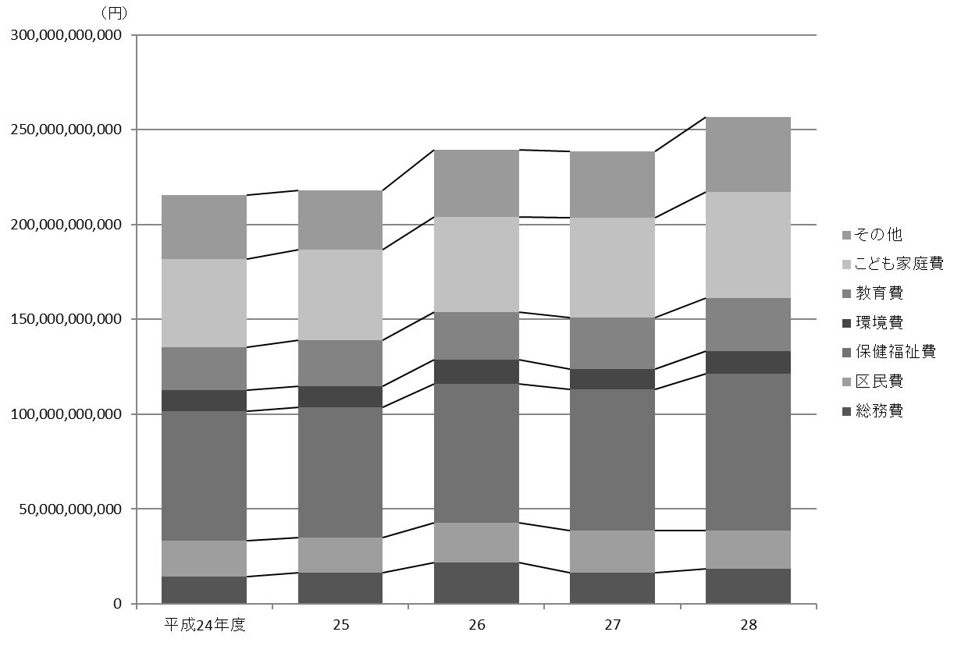
 |  |  |  |  |  |  |  |  | 行財政・議会 115

(2) 歳出

科目 |  |  |  |  | 平成26年度 |  | 平成27年度 |  | 平成28年度
 |  |  |  |  | 支出済額 | 執行率 | 支出済額 | 執行率 | 支出済額 | 執行率
 |  |  |  |  | 円 | ％ | 円 | ％ | 円 | ％
 | 総額 |  |  |  | 247,452,156,316 | 97.2 | 246,699,808,526 | 96.9 | 256,454,510,191 | 96.5

 | 議 会 費 |  |  |  | 1,070,980,146 | 98.4 | 1,111,778,430 | 97.3 | 1,035,584,093 | 97.6
 | 総 務 費 |  |  |  | 21,680,610,079 | 98.2 | 16,348,712,512 | 95.6 | 18,529,832,713 | 97.0
 | 区 民 費 |  |  |  | 20,911,433,295 | 95.8 | 22,514,779,470 | 96.1 | 20,100,565,603 | 90.9
 | 産業経済費 |  |  |  | 2,256,352,089 | 79.9 | 2,492,786,662 | 94.5 | 2,182,788,454 | 94.2
 | 地域文化費 |  |  |  | 5,861,567,804 | 97.4 | 5,834,085,458 | 96.1 | 7,017,857,961 | 97.0
 | 保健福祉費 |  |  |  | 73,471,983,748 | 97.5 | 74,109,706,307 | 98.0 | 82,828,669,490 | 96.2
 | 環 境 費 |  |  |  | 12,640,405,247 | 98.0 | 10,922,327,298 | 96.5 | 11,802,819,557 | 97.7
 | 都市整備費 |  |  |  | 10,628,367,749 | 98.3 | 4,956,631,605 | 97.0 | 6,053,305,309 | 97.4
 | 土 木 費 |  |  |  | 13,430,523,882 | 94.1 | 10,286,022,329 | 95.3 | 15,357,548,013 | 97.6
 | 教 育 費 |  |  |  | 25,037,889,773 | 97.6 | 27,138,378,801 | 96.7 | 28,069,204,845 | 96.4
 | こども家庭費 |  |  |  | 50,173,660,041 | 98.0 | 52,680,891,158 | 96.1 | 55,808,084,180 | 98.1
 | 公 債 費 |  |  |  | 5,886,636,066 | 100.0 | 8,557,260,963 | 100.0 | 3,880,083,521 | 99.9
 | 諸支出金 |  |  |  | 4,401,746,397 | 99.8 | 9,746,447,533 | 100.0 | 3,788,166,452 | 99.6
 | 予 備 費 |  |  |  | 0 | 0 | 0 | 0 | 0 | 0

 | 注 | ： | (1) | 執行率がちょうど100％の場合は整数表記とした。
 |  |  | (2) | 決算値が０の場合、予算科目が存在しているものは「０」、予算科目が存在しないものは「－」として表記した。
資料 |  | ： | 会計管理室

図22 一般会計決算額の推移(歳出)【表56関連】

118
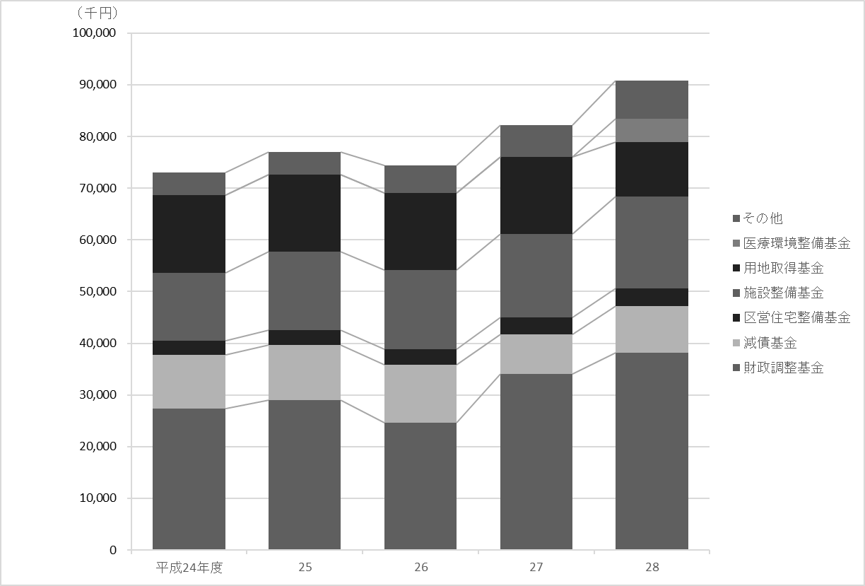
118 行財政・議会

 | 表58 基金残高

 | 基金 |  |  |  |  | 平成24年度 |  | 平成25年度 |  | 平成26年度 |  | 平成27年度 |  | 平成28年度

 |  |  |  |  |  |  | 千円 |  | 千円 |  | 千円 |  | 千円 |  | 千円
 |  | 総額 |  |  |  | 73,061,535 |  | 77,023,920 |  | 74,400,906 |  | 82,216,537 |  | 90,871,220

 |  | 財政調整基金 |  |  |  | 27,302,147 |  | 28,965,105 |  | 24,607,190 |  | 34,051,224 |  | 38,161,957
 |  | 減債基金 |  |  |  | 10,489,196 |  | 10,640,843 |  | 11,235,902 |  | 7,719,878 |  | 9,050,857
 |  | まちづくり基金 |  |  |  | 1,199,600 |  | 1,000,472 |  | 801,335 |  | 802,647 |  | 906,707
 |  | 区営住宅整備基金 |  |  |  | 2,718,565 |  | 2,949,256 |  | 3,037,756 |  | 3,203,882 |  | 3,351,149
 |  | 芸術作品設置基金 |  |  |  | 300,548 |  | 300,693 |  | 300,840 |  | 301,076 |  | －
 |  | 福祉基金 |  |  |  | 436,184 |  | 440,322 |  | 404,728 |  | 385,025 |  | 347,745
 |  | みどりを育む基金 |  |  |  | 687,688 |  | 693,430 |  | 1,824,541 |  | 1,843,183 |  | 1,675,665
 |  | 施設整備基金 |  |  |  | 13,137,798 |  | 15,148,263 |  | 15,291,826 |  | 16,139,195 |  | 17,878,805
 |  | 大江戸線延伸推進基金 |  |  |  | 700,712 |  | 901,250 |  | 1,102,227 |  | 1,604,395 |  | 2,606,671
 |  | 介護保険給付準備基金 |  |  |  | 1,039,097 |  | 934,286 |  | 744,561 |  | 1,116,032 |  | 1,538,058
 |  | 用地取得基金 |  |  |  | 14,950,000 |  | 14,950,000 |  | 14,950,000 |  | 14,950,000 |  | 10,450,000
 |  | 美術作品取得基金 |  |  |  | 100,000 |  | 100,000 |  | 100,000 |  | 100,000 |  | －
 |  | 文化芸術振興基金 |  |  |  | － |  | － |  | － |  | － |  | 401,455
 |  | 医療環境整備基金 |  |  |  | － |  | － |  | － |  | － |  | 4,502,151

 |  | 注 | ： | (1) | 財務書類上の金額である。出納整理期間中の積立、取崩を含めた額であるため、表61の数値（年度末残高）とは異なる。
 |  |  |  | (2) | 残高が０の場合、基金が存在している年度は「０」、基金が存在しない年度は「－」として表記した。
 |  |  |  | (3) | 「芸術作品設置基金」「美術作品取得基金」は平成27年度限りで廃止されている。
 | 資料 |  | ： | 企画部財政課「財務書類」

 | 図23 基金残高の推移【表58関連】

119
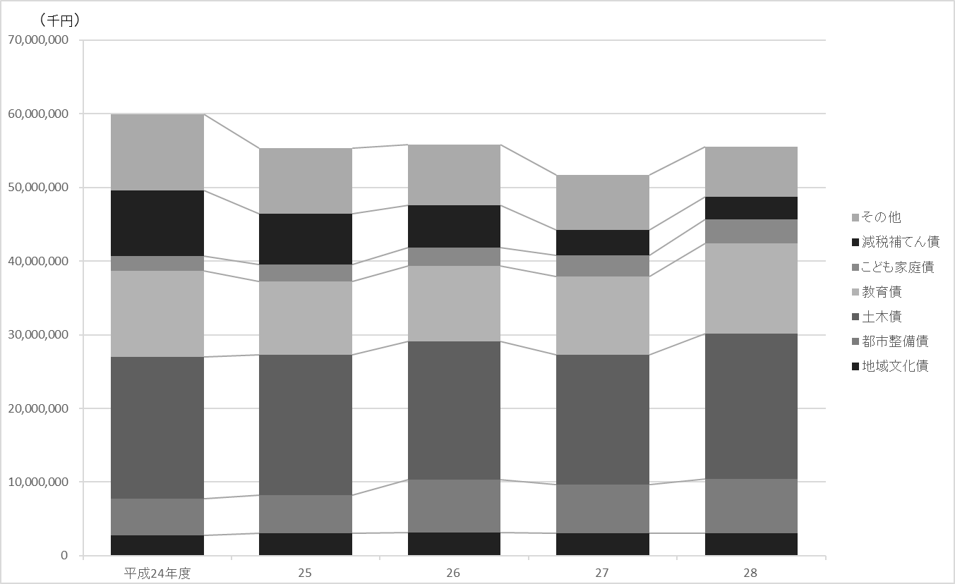
 |  |  |  |  |  |  |  |  |  | 行財政・議会 119

表59 公債残高

公債 |  |  |  | 平成24年度 |  | 平成25年度 |  | 平成26年度 |  | 平成27年度 |  | 平成28年度

 |  |  |  |  | 千円 |  | 千円 |  | 千円 |  | 千円 |  | 千円
 | 総額 |  |  | 59,893,796 |  | 55,313,655 |  | 55,797,430 |  | 51,680,185 |  | 55,550,439

 | 総務債 |  |  | 1,819,793 |  | 1,053,771 |  | 1,110,491 |  | 1,195,971 |  | 1,229,517
 | 区民債 |  |  | 748,090 |  | 598,431 |  | 723,464 |  | 729,000 |  | 729,000
 | 産業経済債 |  |  | 1,941,286 |  | 2,109,855 |  | 2,016,411 |  | 1,901,752 |  | 1,845,500
 | 地域文化債 |  |  | 2,812,676 |  | 3,065,421 |  | 3,165,546 |  | 3,092,414 |  | 3,100,978
 | 保健福祉債 |  |  | 3,231,707 |  | 2,859,014 |  | 2,377,027 |  | 1,858,590 |  | 1,533,973
 | 環境債 |  |  | 838,562 |  | 783,047 |  | 726,938 |  | 670,229 |  | 612,914
 | 都市整備債 |  |  | 4,900,931 |  | 5,194,608 |  | 7,140,876 |  | 6,591,888 |  | 7,371,567
 | 土木債 |  |  | 19,275,283 |  | 19,012,329 |  | 18,771,896 |  | 17,601,692 |  | 19,683,673
 | 教育債 |  |  | 11,674,782 |  | 9,921,542 |  | 10,221,938 |  | 10,597,182 |  | 12,255,780
 | こども家庭債 |  |  | 2,047,693 |  | 2,297,750 |  | 2,516,799 |  | 2,882,157 |  | 3,226,636
 | 減税補てん債 |  |  | 8,899,468 |  | 6,918,649 |  | 5,734,844 |  | 3,479,975 |  | 3,097,323
 | 土木債（公共駐車場会計） |  |  | 1,703,525 |  | 1,499,238 |  | 1,291,198 |  | 1,079,336 |  | 863,578

 | 資料 | ： | 企画部財政課

図24 公債残高の推移【表59関連】

129
 |  |  |  |  |  |  |  |  |  |  |  |  |  |  | 行財政・議会 129

図25 投票率の推移【表69関連】

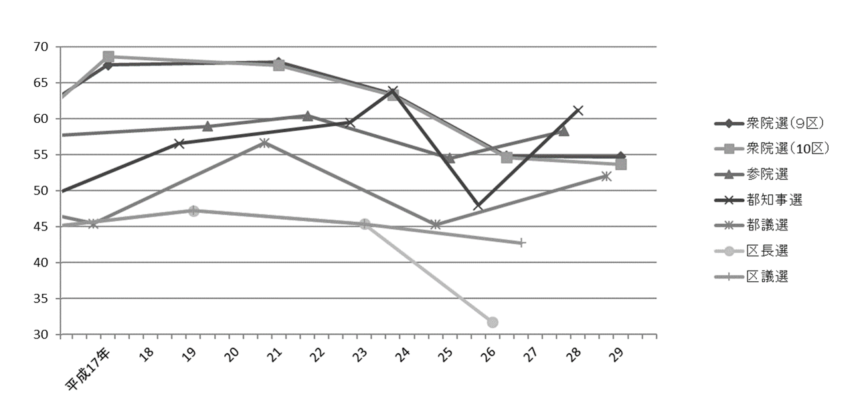

注 | ： | (1) | 衆院選は小選挙区選出、参院選は東京都選出の投票率である。
 |  | (2) | 補欠選挙は含んでいない。

得票率 |  |  |  |  |  |  |  |  |  |  |  |  |  |  | 選挙名・執行年月日
民進党 |  |  | 都民 ファーストの会 |  | 生活者 ネットワーク |  | 民主党 |  | みんなの党 |  | 維新の党 |  | 無所属 その他

 |  | ％ |  | ％ |  | ％ |  | ％ |  | ％ |  | ％ |  | ％
 |  |  |  |  |  |  |  |  |  |  |  |  |  |  | 衆議院議員選挙
 |  |  |  |  |  |  |  |  |  |  |  |  |  |  |  | 2014-12-14
－ |  |  | － |  | － |  | － |  | － |  | 27.42 |  | － |  |  |  | 小選挙区選出 （第９区）

－ |  |  | － |  | － |  | 24.22 |  | － |  | － |  | 4.40 |  |  |  | 小選挙区選出 （第10区）

－ |  |  | － |  | － |  | 15.22 |  | － |  | 15.10 |  | 4.64 |  |  |  | 比例代表選出
 |  |  |  |  |  |  |  |  |  |  |  |  |  |  |  | 2017-10-22
－ |  |  | － |  | － |  | － |  | － |  | － |  | 1.71 |  |  |  | 小選挙区選出 （第９区）

－ |  |  | － |  | － |  | － |  | － |  | － |  | 1.74 |  |  |  | 小選挙区選出 （第10区）

－ |  |  | － |  | － |  | － |  | － |  | － |  | 3.18 |  |  |  | 比例代表選出

 |  |  |  |  |  |  |  |  |  |  |  |  |  |  | 衆議院議員補欠選挙
36.83 |  |  | － |  | － |  | － |  | － |  | － |  | 2.63 |  |  | 2016-10-23

 |  |  |  |  |  |  |  |  |  |  |  |  |  |  | 参議院議員選挙
 |  |  |  |  |  |  |  |  |  |  |  |  |  |  |  | 2013-07-21
－ |  |  | － |  | － |  | 9.55 |  | 5.58 |  | 7.26 |  | 21.76 |  |  |  | 東京都選出
－ |  |  | － |  | － |  | 10.92 |  | 12.66 |  | 11.24 |  | 3.76 |  |  |  | 比例代表選出
 |  |  |  |  |  |  |  |  |  |  |  |  |  |  |  | 2016-07-10
27.33 |  |  | － |  | － |  | － |  | － |  | － |  | 17.99 |  |  |  | 東京都選出
20.13 |  |  | － |  | － |  | － |  | － |  | － |  | 7.40 |  |  |  | 比例代表選出

 |  |  |  |  |  |  |  |  |  |  |  |  |  |  | 都議会議員選挙
－ |  |  | － |  | 7.98 |  | 9.21 |  | 8.01 |  | 8.62 |  | － |  |  | 2013-06-23
14.02 |  |  | 35.29 |  | 5.22 |  | － |  | － |  | － |  | 0.42 |  |  | 2017-07-02

 |  |  |  |  |  |  |  |  |  |  |  |  |  |  | 区議会議員選挙
－ |  |  | － |  | 5.25 |  | 9.35 |  | 4.67 |  | － |  | 20.62 |  |  | 平成23年４月24日
－ |  |  | － |  | 5.64 |  | 7.32 |  | － |  | 2.71 |  | 20.81 |  |  | 平成27年４月26日

134
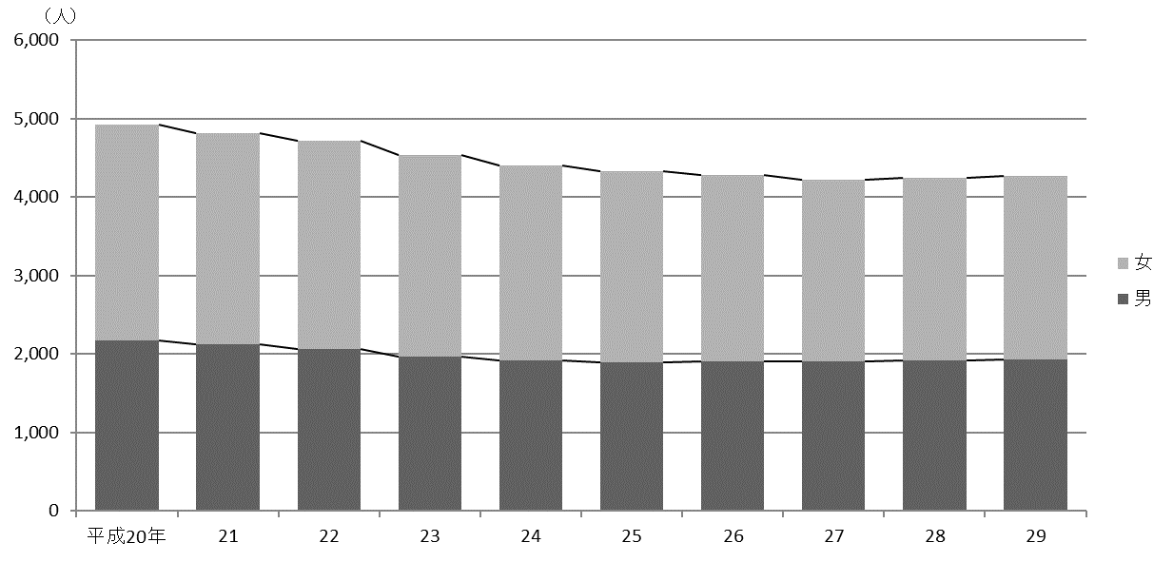
134 行財政・議会

 | (イ) 職層別
 |  |  |  |  |  |  |  |  |  | (平成29年４月１日現在)
 | 区分 |  |  |  |  | 参事 | 副参事 | 主事
 |  |  |  |  |  |  |  | 係長・副係長 | 一般職員

 |  | 総数 |  |  |  | 30 | 86 | 844 | 3,307

 |  | 技 監 |  |  |  | 1 | － | － | －
 |  | 区 長 室 |  |  |  | 2 | 2 | 14 | 17
 |  | 企 画 部 |  |  |  | 2 | 3 | 20 | 24
 |  | 危機管理室 |  |  |  | 1 | 3 | 8 | 24
 |  | 総 務 部 |  |  |  | 4 | 7 | 57 | 135
 |  | 区 民 部 |  |  |  | 1 | 4 | 77 | 345
 |  | 産業経済部 |  |  |  | 3 | 1 | 12 | 34
 |  | 地域文化部 |  |  |  | 1 | 5 | 50 | 93
 |  | 福 祉 部 |  |  |  | 2 | 11 | 113 | 456
 |  | 健康部(練馬区保健所) |  |  |  | 3 | 10 | 62 | 146
 |  | 環 境 部 |  |  |  | 1 | 5 | 52 | 263
 |  | 都市整備部 |  |  |  | － | 10 | 44 | 103
 |  | 土 木 部 |  |  |  | 2 | 5 | 54 | 136
 |  | 会計管理室 |  |  |  | 1 | － | 5 | 14
 |  | 教育委員会事務局教育振興部 |  |  |  | 2 | 7 | 56 | 117
 |  | 小 学 校 |  |  |  | － | － | 10 | 177
 |  | 中 学 校 |  |  |  | － | － | － | 11
 |  | 幼 稚 園 |  |  |  | － | 6 | － | 13
 |  | 教育委員会事務局こども家庭部 |  |  |  | 1 | 6 | 193 | 1,183
 |  | 選挙管理委員会事務局 |  |  |  | 1 | － | 4 | 9
 |  | 監査事務局 |  |  |  | 1 | － | 5 | －
 |  | 農業委員会事務局 |  |  |  | － | － | － | －
 |  | 区議会事務局 |  |  |  | 1 | 1 | 8 | 7

 |  | 注 | ： | (1) | 「副参事」には、幼稚園の園長・副園長を含む。
 |  |  |  | (2) | 「係長・副係長」には、統括技能長・技能長を含む。
 |  |  |  | (3) | 担当部の職員数は原部の数値に含めている。
 | 資料 |  | ： | 人事戦略担当部職員課

 | 図26 職員数の推移【表75関連】

